sin pp correa
Características |  |  |  |  |  |  |  |  | E | 200000

b | 20 | cm | diam cord | 20 |  | Fy cord | 400 |  | Acord | 3.1415926536
h | 40 | cm | diam diag lat | 12 |  | Fy diag | 220 |  | Adiaglat | 1.1309733553
s | 30 | cm | diam diag sup | 12 |  |  |  |  | Adiaglsup | 1.1309733553

n | 4 |  | dx | 25 |  |  |  |  | Ag | 12.566370614
n1 | 2 |  | dy | 42.720018727
n0 | 2
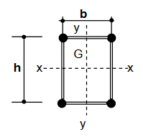
Solicitaciones
Flexo tracción |  |  |  | Flexo compresión
Mux | 0 |  |  | Mux
Muy | 50.04 | kNm |  | Muy | 41.89 | kNm
Tu | 32.66 | kN |  | Pu | 27.64 | kN
Vux | 0 | kN |  | Vux | 0 | kN
Vuy | 12.81 | kN |  | Vuy | 9.85 | kN

Verificación de los cordones
Flexo tracción

Tu1 | 70.715 | kN | Traccion
Pu1 | 54.385 | kN | Compresion
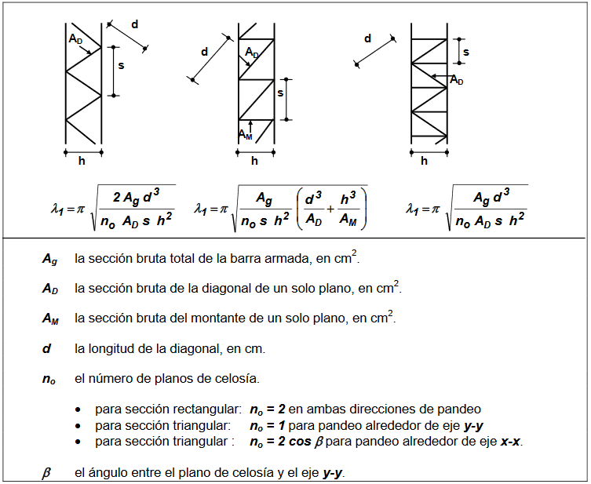
Flexo compresión
kLy | 660 |  | kLx | 660
e0y | 1.32 |  | e0x | 1.32

Lamda1y | 13.346123855 |  | Lamda1x | 11.94945252 |  | controlar seccion diag

ry | 20 |  | rx | 10

lambda0y | 33 |  | lambda0x | 66

lambdamy | 35.596615316 |  | lambdamx | 67.073015554

Pcmy | 1957.5920584 |  | Pcmx | 551.3710257

Msy | 42.854779794 |  | Msx | 0.364848

Pu1 | 61.390594742

Verificacion Compresion
Pu | 61.390594742

fic | 0.8 |  |  | para Fy > 250MPa
k | 1 |  |  | ver si no es 0.8
kL | 30
lambdac | 0.8541150521 |  | delta | 1.0250144489
chi | 0.62825575624
Fcr | 251.3023025

Pd1 | 63.159157388 |  | eta | 0.97199831791 | < | 1 | Verifica

Verificacion Traccion
fi | 0.9
Td1 | 113.09733553 |  | eta | 0.62525787782 | < | 1 | Verifica

Verificacion de las diagonales
Flexo tracción
Du1 | 6.8405429986 |  | Du2 | 0

Flexo compresión

betay | 0.0079664632116 |  | betax | 0.0082684769411

Vsuy | 10.070193043 |  | Vsux | 0.22854070265

Du1 | 5.3774854423 |  | Du2 | 0.14283793916

Verificacion a compresion de la diagonal
Du | 6.8405429986

fic | 0.85 |  |  | para Fy < 250MPa
k | 0.85
kLd | 36.312015918
lambdac | 1.277837342 |  | delta | 1.580504285
chi | 0.39830711101
Fcr | 87.627564421

Pd1 | 8.4238774467 |  | eta | 0.81204208417 | < | 1 | Verifica | controlar seccion diag

Presillas Extremas

I1 | 1.5707963268
Ipmin | 10.471975512

